HistoricoCotas
It Now IBOVESPA Fundo de Índice - HISTÓRICO DE COTAS
Data | Patrimônio Líquido (R$) | Cota (R$) | Cotação do Fundo em Bolsa |  | IBOVESPA(pontos) |  | Ágio/Deságio Cotações (%)¹ |  | Ágio/Deságio Vlr. Patrimonial (%)²
 |  |  | Médio | Fechamento | Médio | Fechamento | Médio | Fechamento | Médio | Fechamento

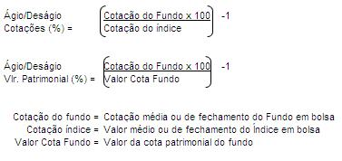
{{item.Date}} | {{item.NetWorth}} | {{item.Quota}} | {{item.MediaV1}} | {{item.ClosedV1}} | {{item.MediaV2}} | {{item.ClosedV2}} | {{item.MediaV3}} | {{item.ClosedV3}} | {{item.MediaV4}} | {{item.ClosedV4}}

